Gaz izleme
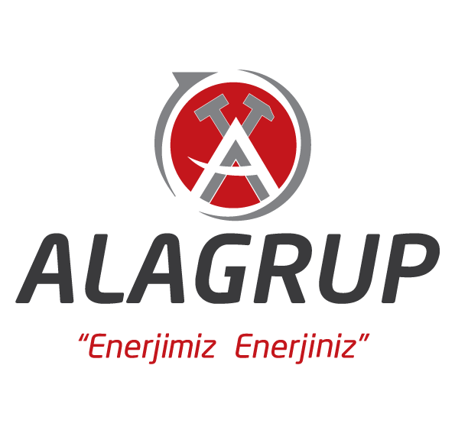
 |  |  | MERKEZİ GAZ İZLEME SİSTEMİ REFERANS LİSTESİ

No | Bölge | Şehir | Firma Adı | Ana Ünite Sayısı | Sensör Sayısı
1 | Ege Bölgesi | Aydın | Tire Linyit | 3 | 20
2 | Ege Bölgesi | Aydın | Aydın Linyit | 3 | 25
3 | Ege Bölgesi | Denizli | Coşkun Maden | 3 | 25
4 | Ege Bölgesi | Denizli | Öz Coşkun Maden | 2 | 20
5 | Ege Bölgesi | Denizli | Candemirler | 2 | 20
6 | Ege Bölgesi | Denizli | Kayaca Maden | 2 | 25
7 | Ege Bölgesi | Manisa | Polyak Kuyu | 2 | 20
8 | Ege Bölgesi | Manisa | Fernas | 2 | 20
9 | Ege Bölgesi | Manisa | Fansa Maden | 2 | 20
10 | Ege Bölgesi | Muğla | KCKR Maden | 2 | 20
11 | Ege Bölgesi | Kütahya | Karaelmas Maden | 2 | 20
12 | Ege Bölgesi | Kütahya | Park Teknik | 4 | 35
13 | Ege Bölgesi | Kütahya | Bozdağ | 2 | 30
14 | Marmara Bölgesi | Edirne | Rönesans Madencilik | 2 | 20
15 | Marmara Bölgesi | Edirne | Vero Maden | 2 | 20
16 | Marmara Bölgesi | Edirne | BKİ Batı Kömürleri İşletmesi | 1 | 20
17 | Karadeniz Bölgesi | Zonguldak | Bahadır Kardeşler | 4 | 30
18 | Karadeniz Bölgesi | Zonguldak | Demir Maden | 2 | 20
19 | Karadeniz Bölgesi | Zonguldak | ER Maden | 5 | 70
20 | Karadeniz Bölgesi | Zonguldak | Mutlu Maden | 2 | 20
21 | Karadeniz Bölgesi | Bartın | Hema | 8 | 45
22 | Karadeniz Bölgesi | Çorum | YS Maden | 4 | 20
23 | Karadeniz Bölgesi | Zonguldak | Dilaver AŞ. | 1 | 10
24 | İç Anadolu Bölgesi | Yozgat | Savana Maden | 4 | 25
25 | İç Anadolu Bölgesi | Yozgat | Havza Maden | 2 | 20
26 | İç Anadolu Bölgesi | Niğde | Siyah Elmas | 2 | 20
27 | İç Anadolu Bölgesi | Eskişehir | Adularya | 6 | 40
28 | İç Anadolu Bölgesi | Eskişehir | Karadeniz Maden | 4 | 25
29 | İç Anadolu Bölgesi | Karaman | Cenne Linyit | 2 | 20
30 | İç Anadolu Bölgesi | Karaman | Tarkom | 2 | 20
31 | Akdeniz Bölgesi | Antalya | Balyak Maden | 2 | 20
32 | Doğu Anadolu Bölgesi | Erzurum | Meşa Maden | 2 | 20
33 | Doğu Anadolu Bölgesi | Malatya | Bahadır Maden | 2 | 20

*ANA ÜNİTE DKD-11 ANA KONSANTRATÖRÜ TEMSİL ETMEKTEDİR.
1 GRUP SENSÖR CH4, H2S, O2, CO, HAVA HIZI SENSÖRLERİNİ BARINDIRIR.

GAZ İZLEME GRAFİK
EGE | 13
MARMARA | 3
KARADENİZ | 7
İÇ ANADOLU | 7
AKDENİZ | 1
DOĞU ANADOLU | 2

PERSONEL TAKİP GRAFİK
EGE | 27
MARMARA | 8
KARADENİZ | 18
İÇ ANADOLU | 13
AKDENİZ | 1
DOĞU ANADOLU | 3

